상품제안서
레트로 타포린 시장가방 | 상품코드: F15963

 |  |  |  |  |  |  | 02-412-0044 | www.easy1.co.kr
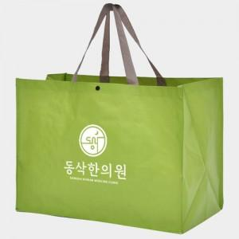 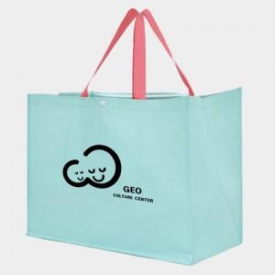 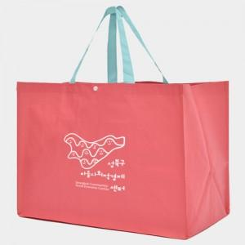

【상세/제작정보】 | 유연하면서 질긴 약60리터 크기의 타포린소재 방수원단 시장가방

【인쇄/포장옵션】 | 실크 / OPP(비닐)

【공급단가】 | 수량 | 100~ | 300~ | 500~ | 1,000~ | 3,000~
*VAT별도 | 단가 | 2,310원 | 2,220원 | 2,140원 | 2,060원 | 1,980원

【상품 URL】 | https://dev.easy1.co.kr:443/src/goods_detail.php?gdno=15963

